Sheet1
강원연탄 (최이열 873833 / 이준길 01015275) - 2차 수검하였으나 공단 파일 생성시 연계안됨 ( help 예약/접수 자료수정에서 2차 출장을 내원으로 수정하였는데도 연계가 안되네요)
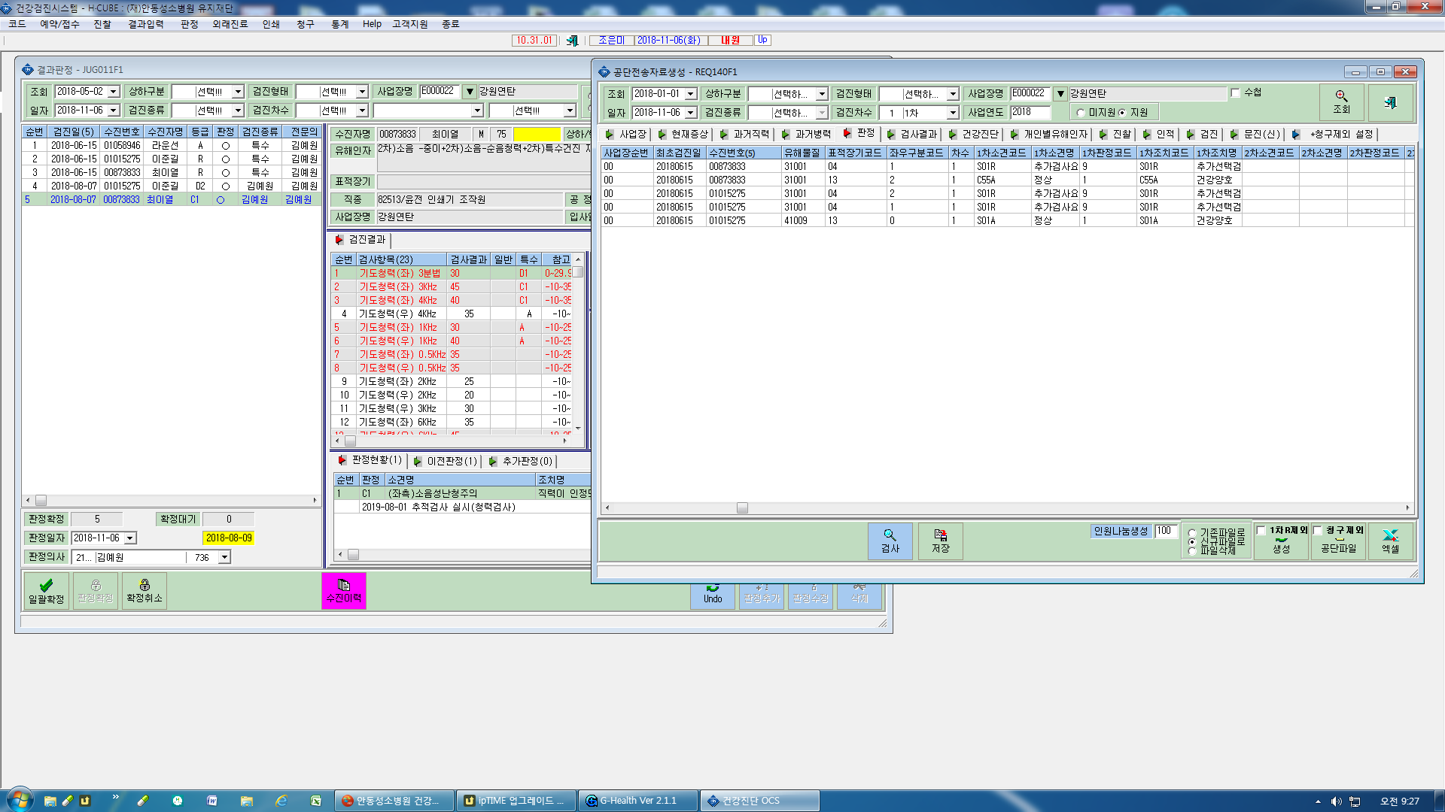

박창현(00802594) 흉부방사선판독의사(1842 박수영) 추가 입력 부탁드려요

